Sheet1
仪器名称 | 仪器图 | 仪器用途 | 仪器触发信号及基本信息 | 仪器通信协议

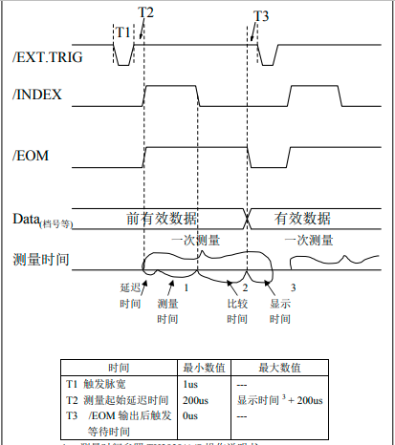
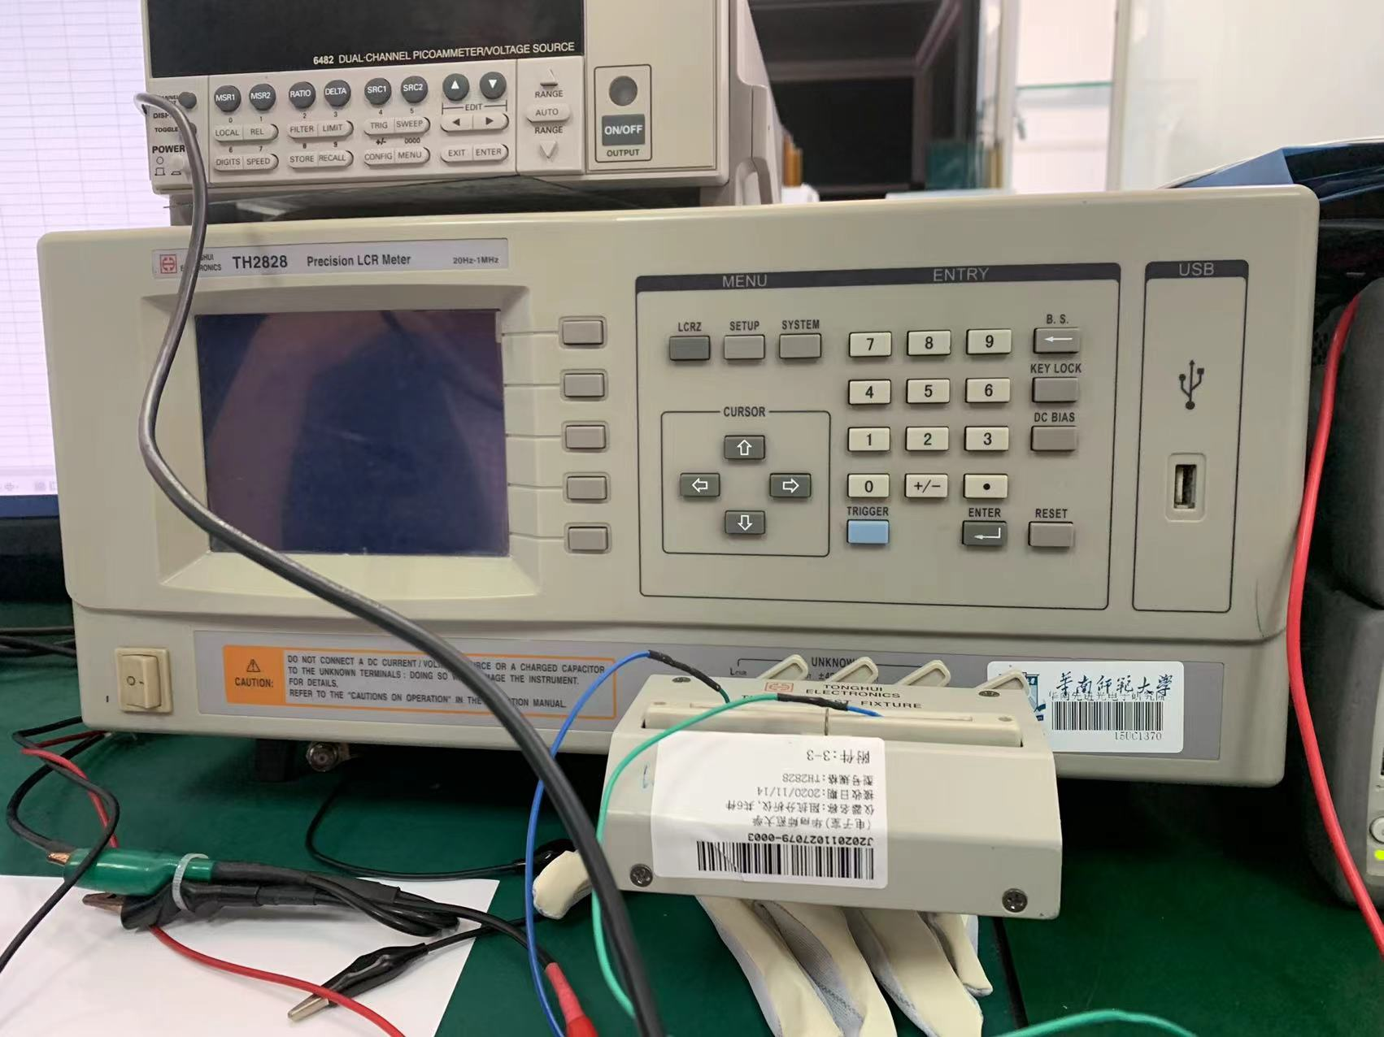 TH2828S 阻抗分析仪 |  | 测量C-V曲线 |  | 38400波特，无奇偶校验，8数据位，1停止位

Agilent 函数任意波形发生器 | 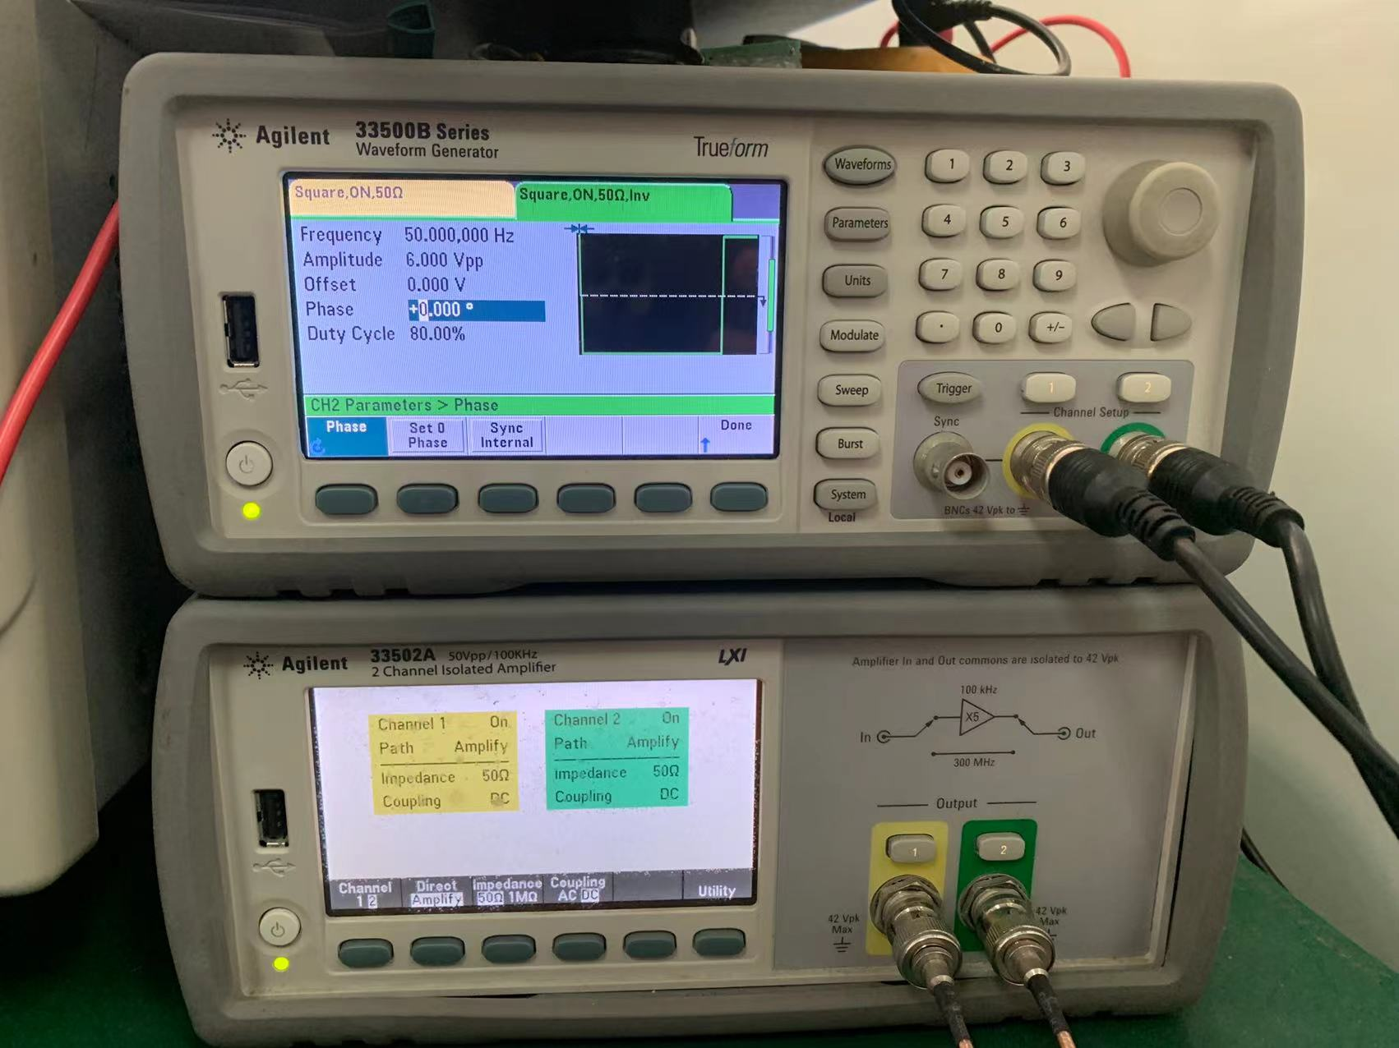 | 提供响应时间的测量电平信号 |  | GPIB以及USB通信

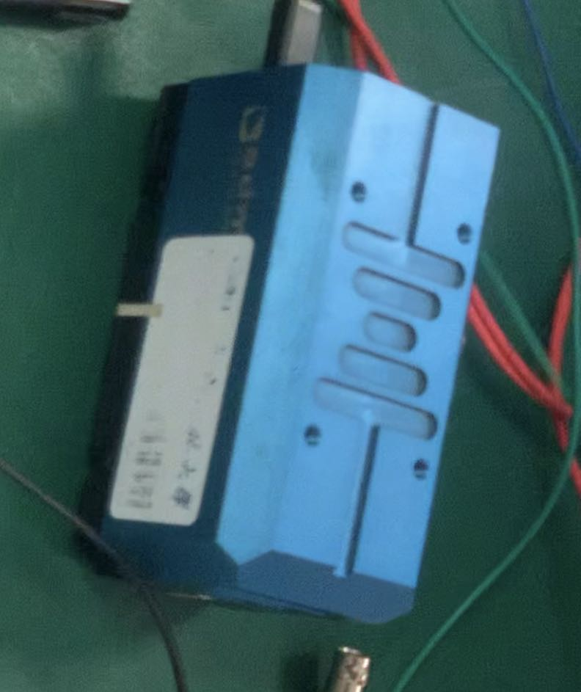
Admesy色度计 |  |  测量响应时间 |  | 对于PC和嵌入式目的，使用与USB相同的命令集

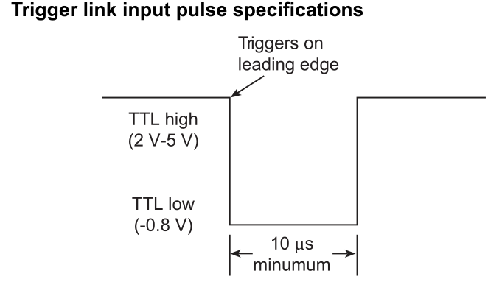
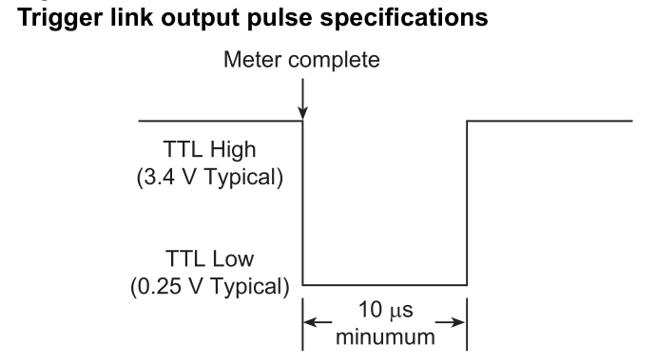

KEITHLEY 6482 皮安表 | 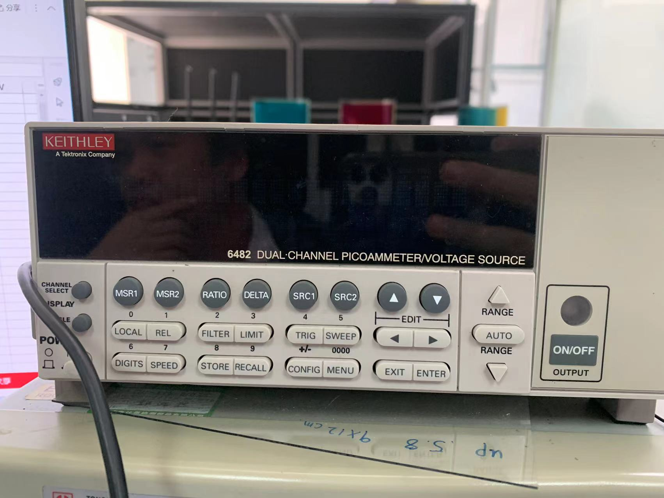 | 测量漏电流 |  | 出厂默认波特率为9600 6482型支持两个内置远程接口：•GPIB（通用接口总线）•RS-232接口 • Baud rate (9600) ——波特率9600 • Data bits (8) ——8个数据位 • Parity (none) ——无奇偶校验 • Terminator (CR) ——终止器 • Flow control (none)

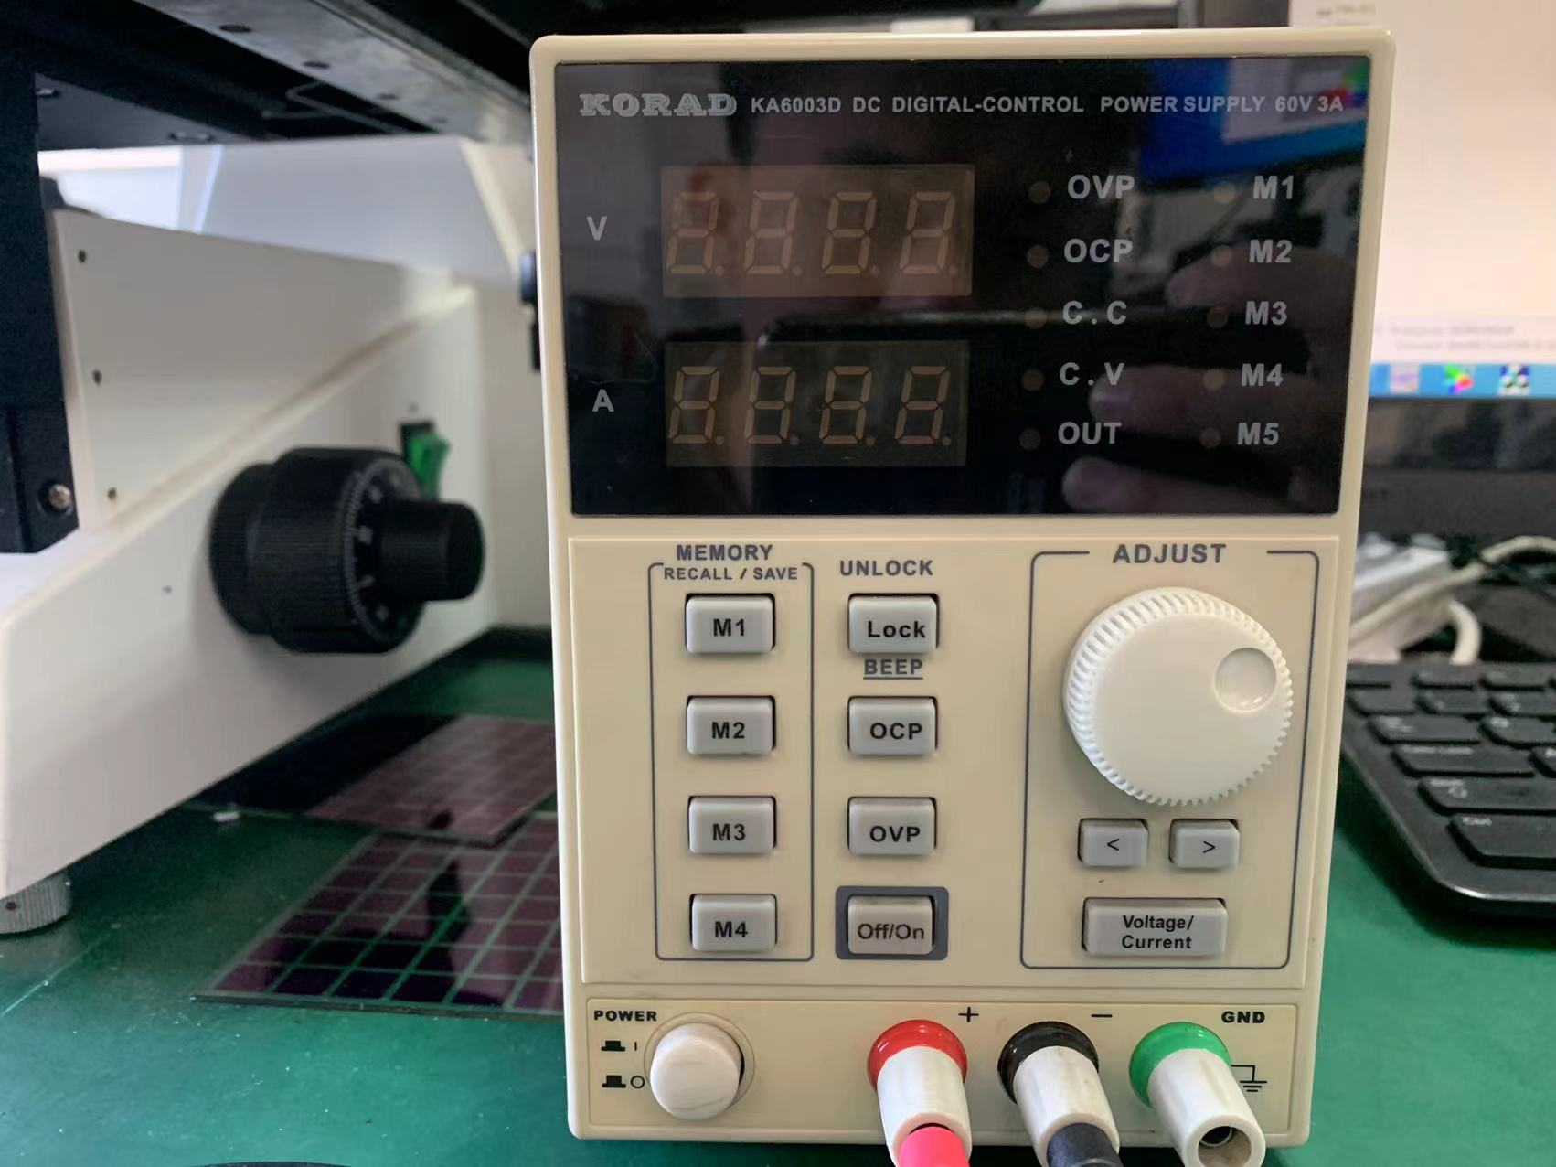 KORAD KA6003D 直流稳压电源 |  | 测量开口率 | 不支持外部触发 | 目前我们型号不支持控制，建议买个新型号3003P,3005P,6003P都支持USB和RS232

高速摄像机 |  | 观测油墨运动 | 支持外部触发，但无具体参数。 | USB2.0

